Mettre en forme des cellules
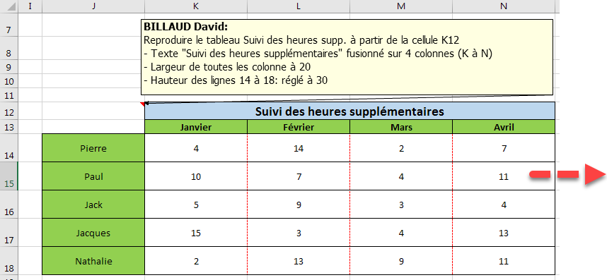

Passer à la ligne
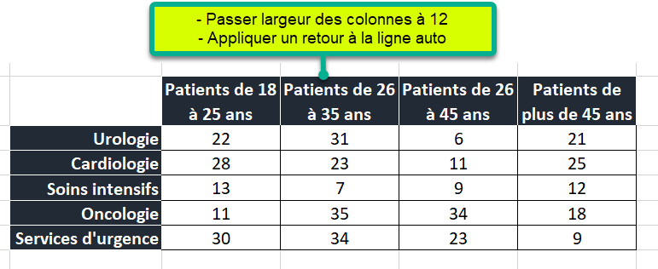
RETOUR À LA LIGNE AUTOMATIQUE |  |  |  |  | RETOUR À LA LIGNE MANUEL

 | Patients de 18 à 25 ans | Patients de 26 à 35 ans | Patients de 26 à 45 ans | Patients de plus de 45 ans
Urologie | 22 | 31 | 6 | 21
Cardiologie | 28 | 23 | 11 | 25
Soins intensifs | 13 | 7 | 9 | 12
Oncologie | 11 | 35 | 34 | 18
Services d'urgence | 30 | 34 | 23 | 9

 |  |  |  |  | Suivi des soins en service pédiatrique

Orienter un texte
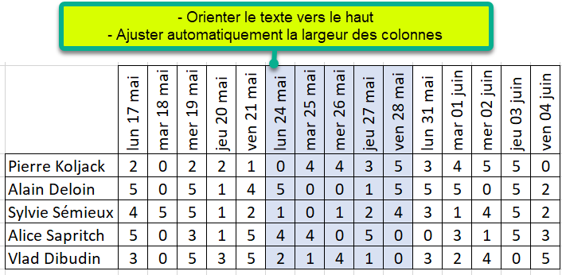
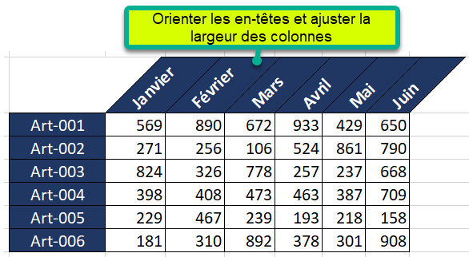

 | 2021-05-17 | 2021-05-18 | 2021-05-19 | 2021-05-20 | 2021-05-21 | 2021-05-24 | 2021-05-25 | 2021-05-26 | 2021-05-27 | 2021-05-28 | 2021-05-31 | 2021-06-01 | 2021-06-02 | 2021-06-03 | 2021-06-04
Pierre Koljack | 2 | 0 | 2 | 2 | 1 | 0 | 4 | 4 | 3 | 5 | 3 | 4 | 5 | 5 | 0
Alain Deloin | 5 | 0 | 5 | 1 | 4 | 5 | 0 | 0 | 1 | 5 | 5 | 5 | 0 | 5 | 2
Sylvie Sémieux | 4 | 5 | 5 | 1 | 2 | 1 | 0 | 1 | 2 | 4 | 3 | 1 | 4 | 5 | 2
Alice Sapritch | 5 | 0 | 3 | 1 | 5 | 4 | 4 | 0 | 5 | 0 | 0 | 3 | 1 | 5 | 3
Vlad Dibudin | 3 | 0 | 5 | 3 | 5 | 2 | 1 | 4 | 1 | 0 | 3 | 2 | 4 | 0 | 5

 |  |  |  |  |  |  |  |  |  |  |  |  |  |  |  |  | Janvier | Février | Mars | Avril | Mai | Juin
 |  |  |  |  |  |  |  |  |  |  |  |  |  |  |  | Art-001 | 569 | 890 | 672 | 933 | 429 | 650
 |  |  |  |  |  |  |  |  |  |  |  |  |  |  |  | Art-002 | 271 | 256 | 106 | 524 | 861 | 790
 |  |  |  |  |  |  |  |  |  |  |  |  |  |  |  | Art-003 | 824 | 326 | 778 | 257 | 237 | 668
 |  |  |  |  |  |  |  |  |  |  |  |  |  |  |  | Art-004 | 398 | 408 | 473 | 463 | 387 | 709
 |  |  |  |  |  |  |  |  |  |  |  |  |  |  |  | Art-005 | 229 | 467 | 239 | 193 | 218 | 158
 |  |  |  |  |  |  |  |  |  |  |  |  |  |  |  | Art-006 | 181 | 310 | 892 | 378 | 301 | 908

Trier_donnees
1. Trier les noms de A à Z (Croissant)
2. Trier les totaux qu plus grand au plus petit (décroissant)
 | Urologie | Cardiologie | Soins intensifs | Oncologie | Services d'urgence | Total
PRICE Vincent | 6 | 5 | 21 | 15 | 2 | 49
FOAD Ahmed | 5 | 20 | 22 | 13 | 11 | 71
PIETRI Julie | 6 | 3 | 12 | 23 | 18 | 62
DUCHEMIN Hector | 23 | 13 | 15 | 3 | 5 | 59
BASTER Armel | 10 | 10 | 1 | 12 | 6 | 39
SAUPIQUET Inès | 14 | 10 | 11 | 3 | 23 | 61
GAROU Suzette | 23 | 16 | 19 | 23 | 5 | 86
CANTALOU Ariette | 11 | 21 | 15 | 19 | 8 | 74
DELKO Florent | 24 | 9 | 6 | 6 | 11 | 56
LECTER Brigitte | 16 | 19 | 7 | 24 | 0 | 66
POIVRE Julienne | 13 | 2 | 13 | 14 | 15 | 57
SYNTHOL Bertrand | 8 | 0 | 24 | 21 | 2 | 55

Ajout-Suppr-ligne-col
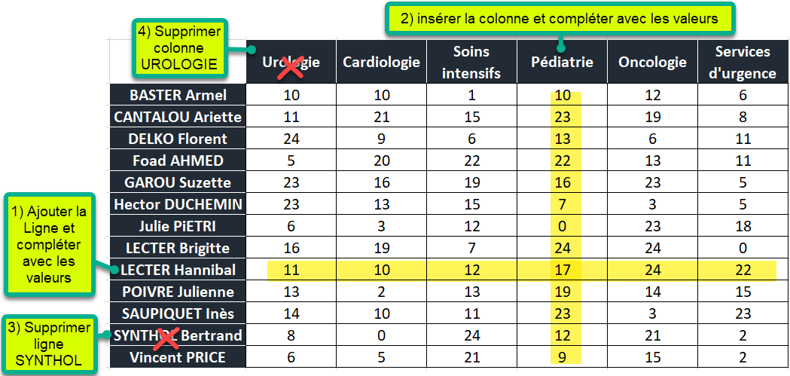
 | Urologie | Cardiologie | Soins intensifs | Oncologie | Services d'urgence
BASTER Armel | 10 | 10 | 1 | 12 | 6
CANTALOU Ariette | 11 | 21 | 15 | 19 | 8
DELKO Florent | 24 | 9 | 6 | 6 | 11
Foad AHMED | 5 | 20 | 22 | 13 | 11
GAROU Suzette | 23 | 16 | 19 | 23 | 5 | Lundi | Mardi | Mercredi | Jeudi | Vendredi
Hector DUCHEMIN | 23 | 13 | 15 | 3 | 5 | 37 | 22 | 36 | 53 | 1
Julie PiETRI | 6 | 3 | 12 | 23 | 18 | 71 | 18 | 74 | 53 | 68
LECTER Brigitte | 16 | 19 | 7 | 24 | 0 | 19 | 32 | 1 | 61 | 39
POIVRE Julienne | 13 | 2 | 13 | 14 | 15 | 27 | 27 | 27 | 10 | 13
SAUPIQUET Inès | 14 | 10 | 11 | 3 | 23 | 26 | 14 | 2 | 35 | 52
SYNTHOL Bertrand | 8 | 0 | 24 | 21 | 2
Vincent PRICE | 6 | 5 | 21 | 15 | 2

Déplacer-ligne-Colonne
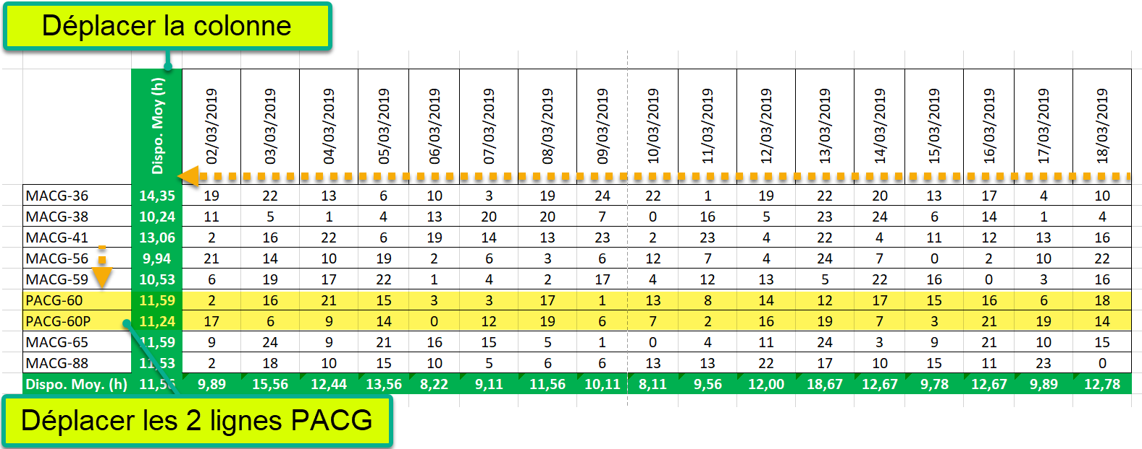

 | 2019-03-02 | 2019-03-03 | 2019-03-04 | 2019-03-05 | 2019-03-06 | 2019-03-07 | 2019-03-08 | 2019-03-09 | 2019-03-10 | 2019-03-11 | 2019-03-12 | 2019-03-13 | 2019-03-14 | 2019-03-15 | 2019-03-16 | 2019-03-17 | 2019-03-18 | Dispo. Moy (h)
MACG-36 | 19 | 22 | 13 | 6 | 10 | 3 | 19 | 24 | 22 | 1 | 19 | 22 | 20 | 13 | 17 | 4 | 10 | 14.35
MACG-38 | 11 | 5 | 1 | 4 | 13 | 20 | 20 | 7 | 0 | 16 | 5 | 23 | 24 | 6 | 14 | 1 | 4 | 10.24
MACG-41 | 2 | 16 | 22 | 6 | 19 | 14 | 13 | 23 | 2 | 23 | 4 | 22 | 4 | 11 | 12 | 13 | 16 | 13.06
PACG-60 | 2 | 16 | 21 | 15 | 3 | 3 | 17 | 1 | 13 | 8 | 14 | 12 | 17 | 15 | 16 | 6 | 18 | 11.59
PACG-60P | 17 | 6 | 9 | 14 | 0 | 12 | 19 | 6 | 7 | 2 | 16 | 19 | 7 | 3 | 21 | 19 | 14 | 11.24
MACG-56 | 21 | 14 | 10 | 19 | 2 | 6 | 3 | 6 | 12 | 7 | 4 | 24 | 7 | 0 | 2 | 10 | 22 | 9.94
MACG-59 | 6 | 19 | 17 | 22 | 1 | 4 | 2 | 17 | 4 | 12 | 13 | 5 | 22 | 16 | 0 | 3 | 16 | 10.53
MACG-65 | 9 | 24 | 9 | 21 | 16 | 15 | 5 | 1 | 0 | 4 | 11 | 24 | 3 | 9 | 21 | 10 | 15 | 11.59
MACG-88 | 2 | 18 | 10 | 15 | 10 | 5 | 6 | 6 | 13 | 13 | 22 | 17 | 10 | 15 | 11 | 23 | 0 | 11.53
Dispo. Moy. (h) | 9.89 | 15.56 | 12.44 | 13.56 | 8.22 | 9.11 | 11.56 | 10.11 | 8.11 | 9.56 | 12.00 | 18.67 | 12.67 | 9.78 | 12.67 | 9.89 | 12.78 | 11.56

